Evidencia RegistroUsuario
EVENTO | NOMBRE DEL IDENTIFICADOR | REVISAR | EVIDENCIA1 | EVIDENCIA2 | EVIDENCIA3
1 | CP_USU_REG001 | ver datos | 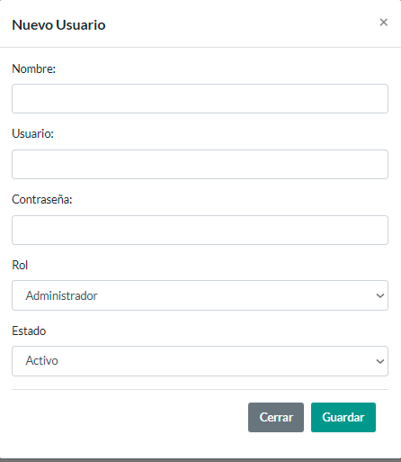 | 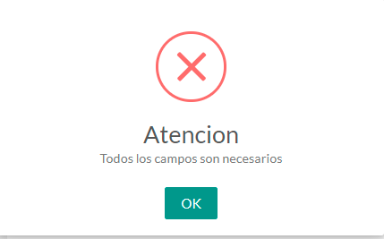
2 | CP_USU_REG002 | ver datos | 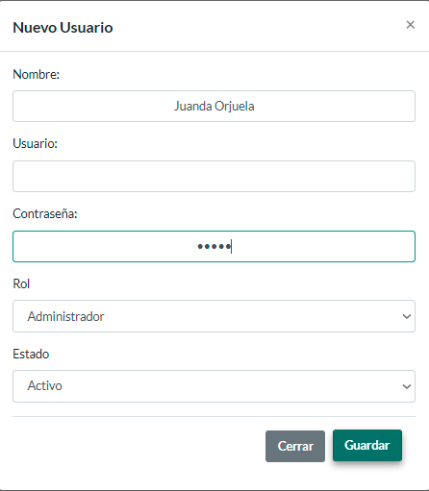 | 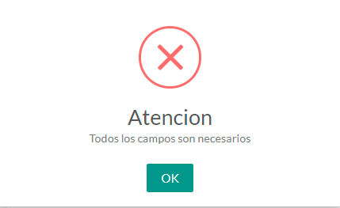
3 | CP_USU_REG003 | ver datos | 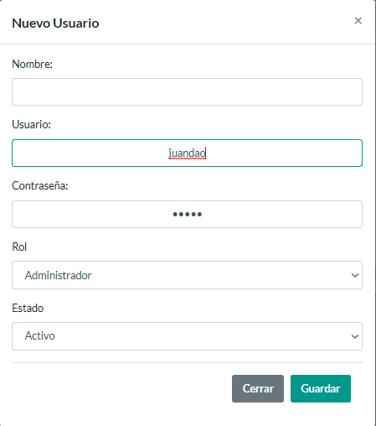 | 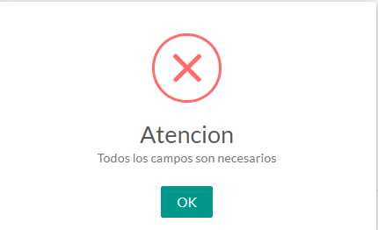
4 | CP_USU_REG004 | ver datos | 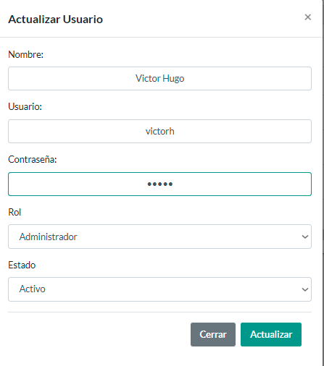 | 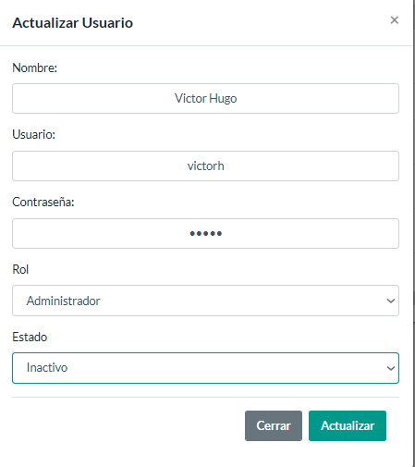 | 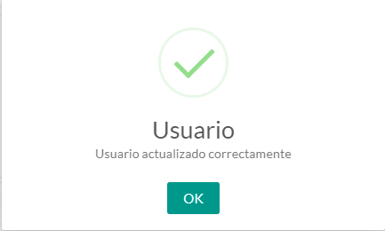

Evidencia RegistroProfesor
EVENTO | NOMBRE DEL IDENTIFICADOR | REVISAR | EVIDENCIA1 | EVIDENCIA2 | EVIDENCIA3
1 | CP_PRO_REG001 | ver datos | 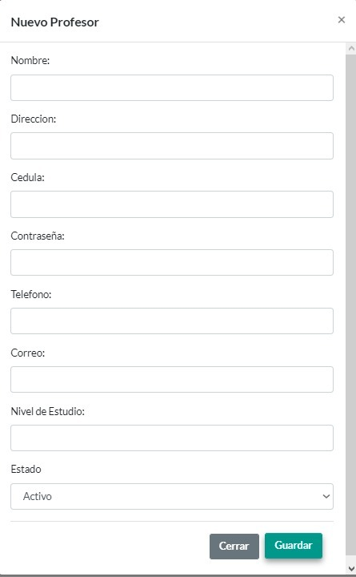 | 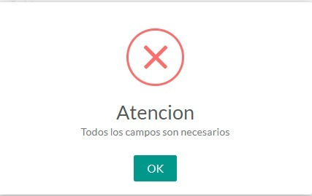
2 | CP_PRO_REG002 | ver datos | 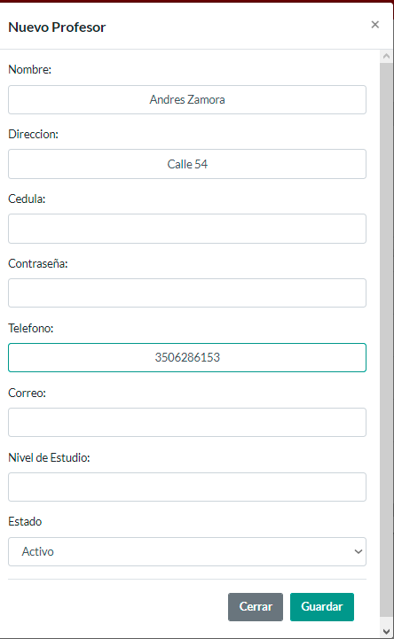 | 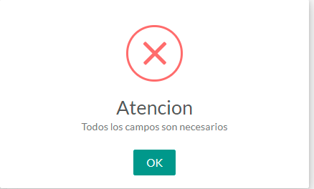
3 | CP_PRO_REG003 | ver datos | 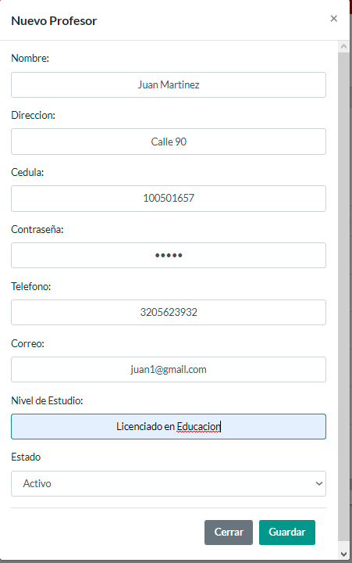 | 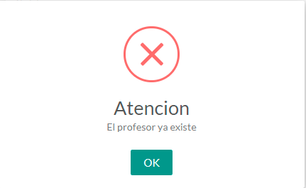
4 | CP_PRO_REG004 | ver datos | 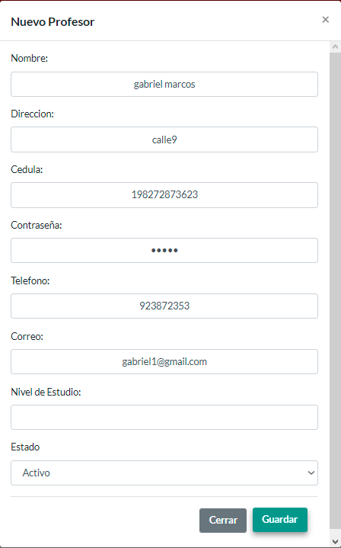 | 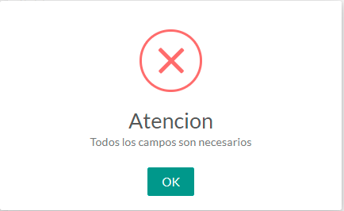

Evidencias Alumnos
evento | nombre del identificador | revisar | evidencia 1 | evidencia 2 | evidencia 3
1 | CP_ALU_REG001 | ver datos | 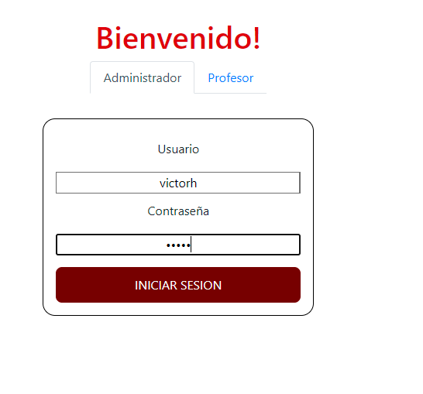 | 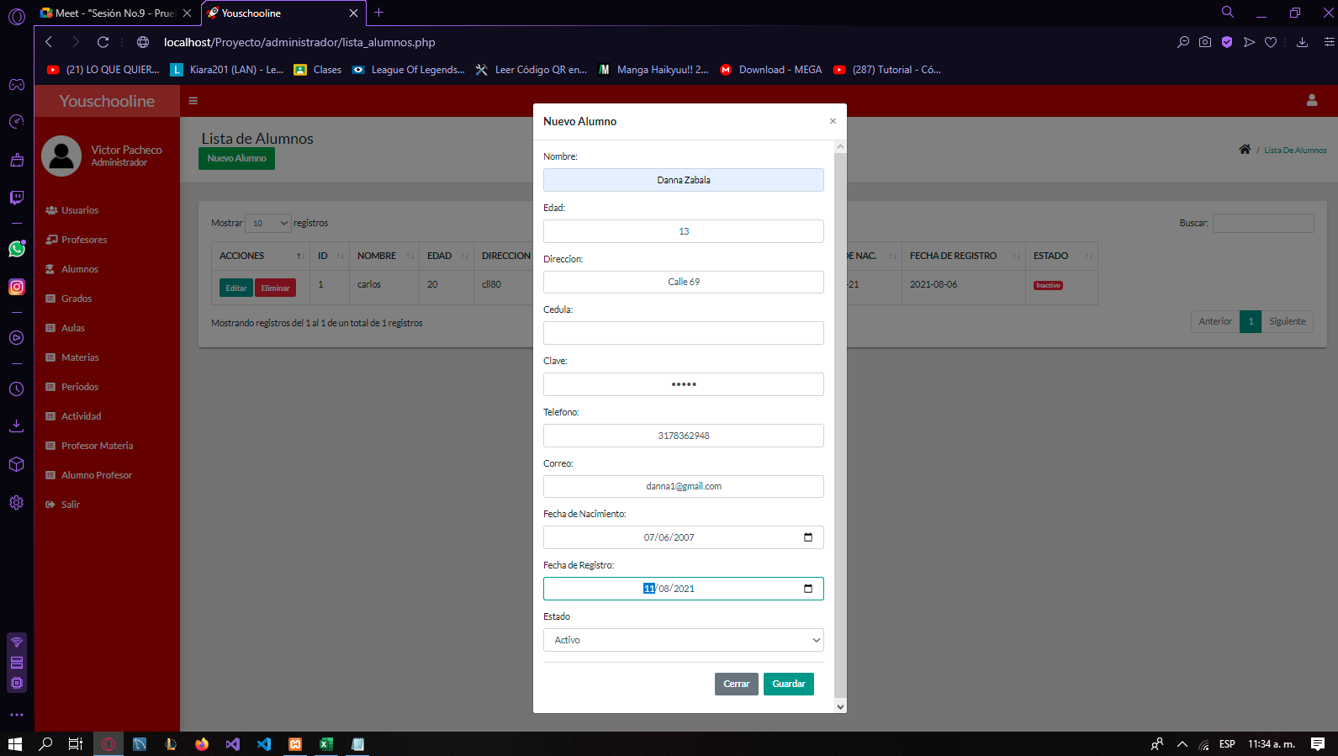 | 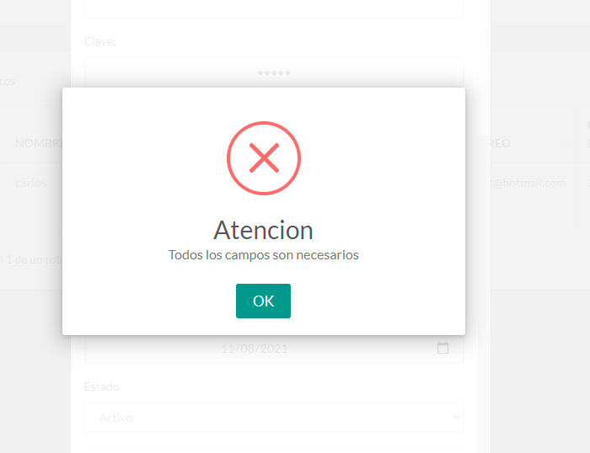
2 | CP_ALU_REG002 | ver: datos |  | 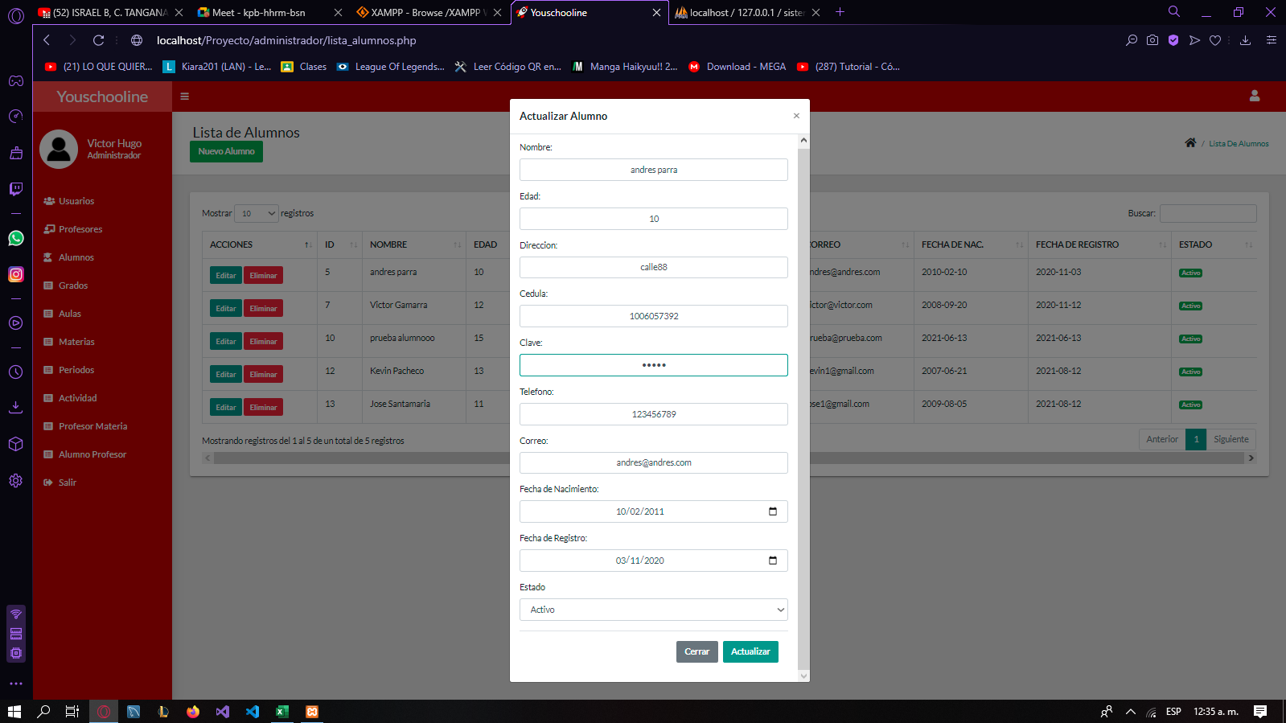 | 
3 | CP_ALU_REG003 | ver datos |  | 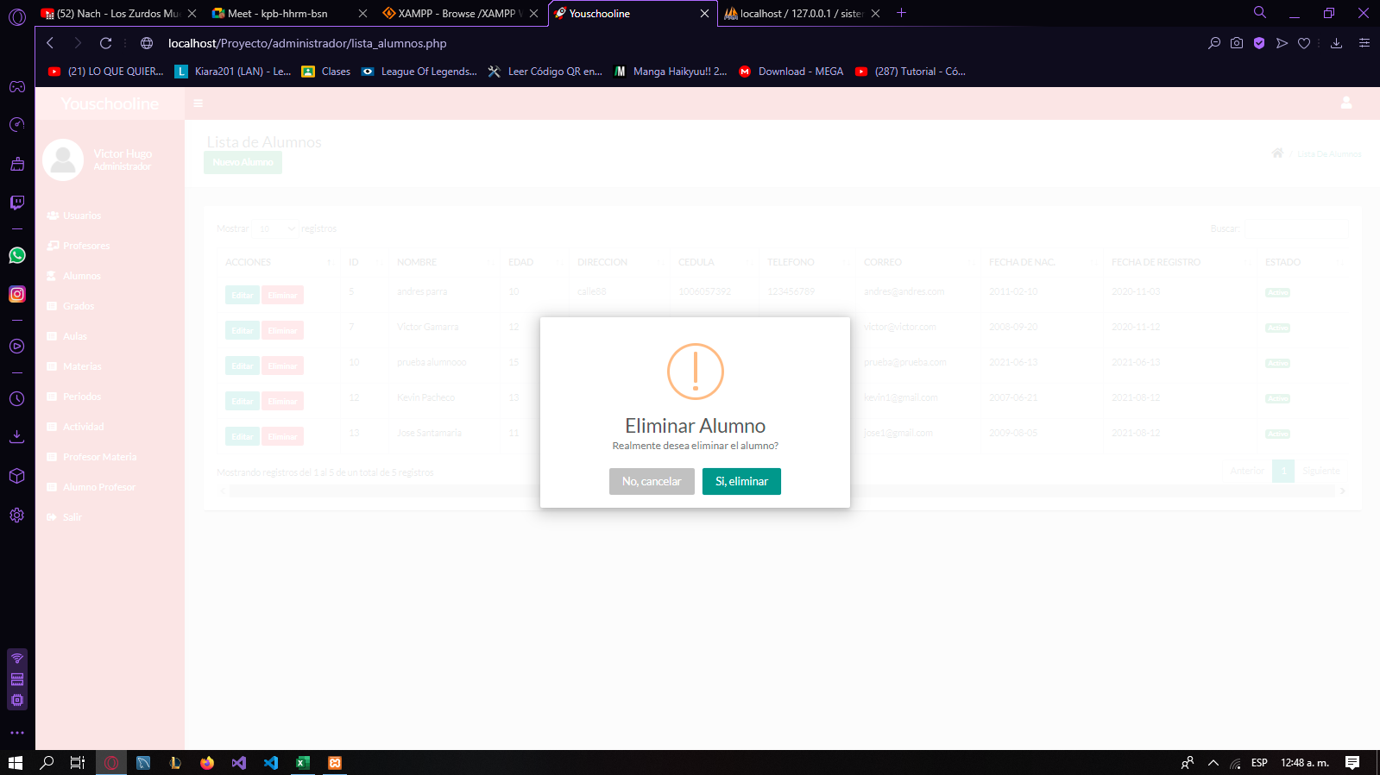 | 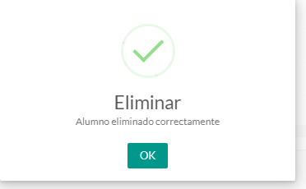
4 | CP_ALU_REG004 | ver datos
5 | CP_ALU_REG005 | ver datos |  | 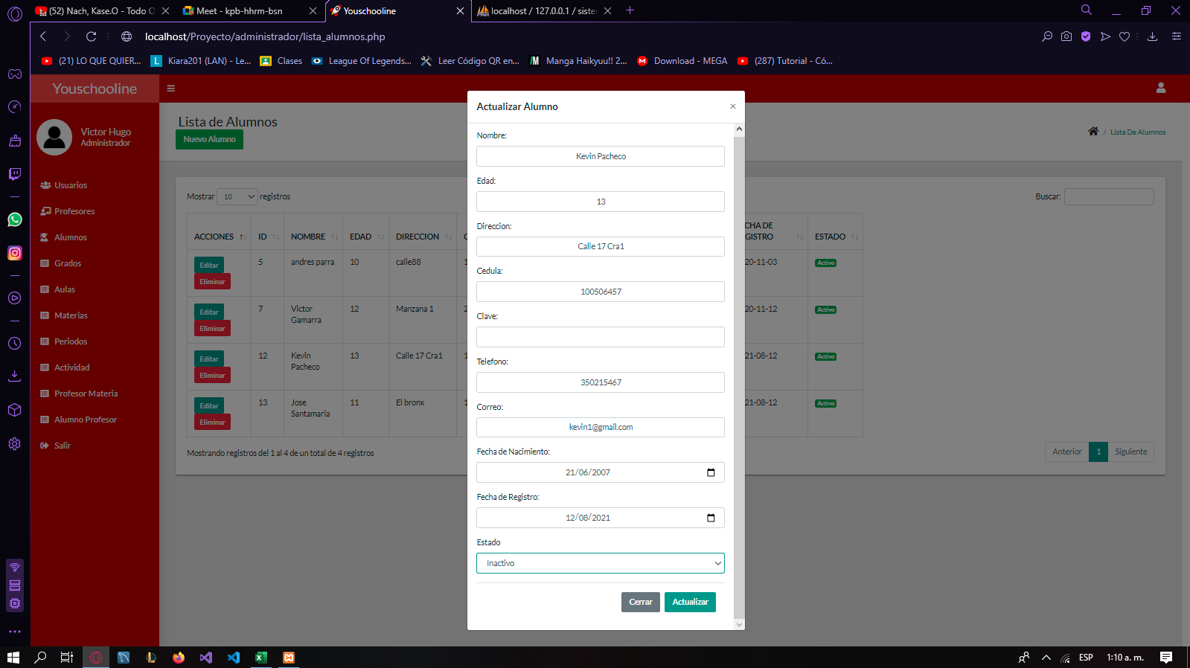 | 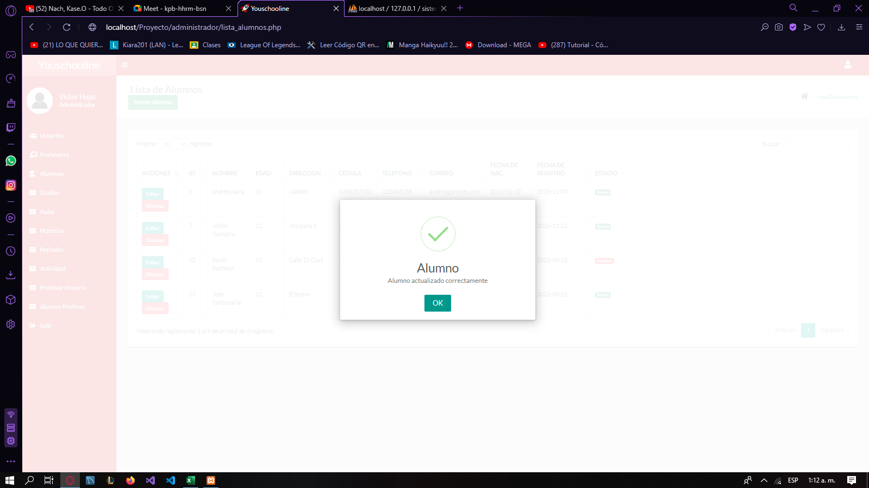

Evidencias Grados
evento | nombre del identificador | revisar | evidencia 1 | evidencia 2 | evidencia 3 | evidencia 4
1 | CP_Gra_REG001 | ver datos |  | 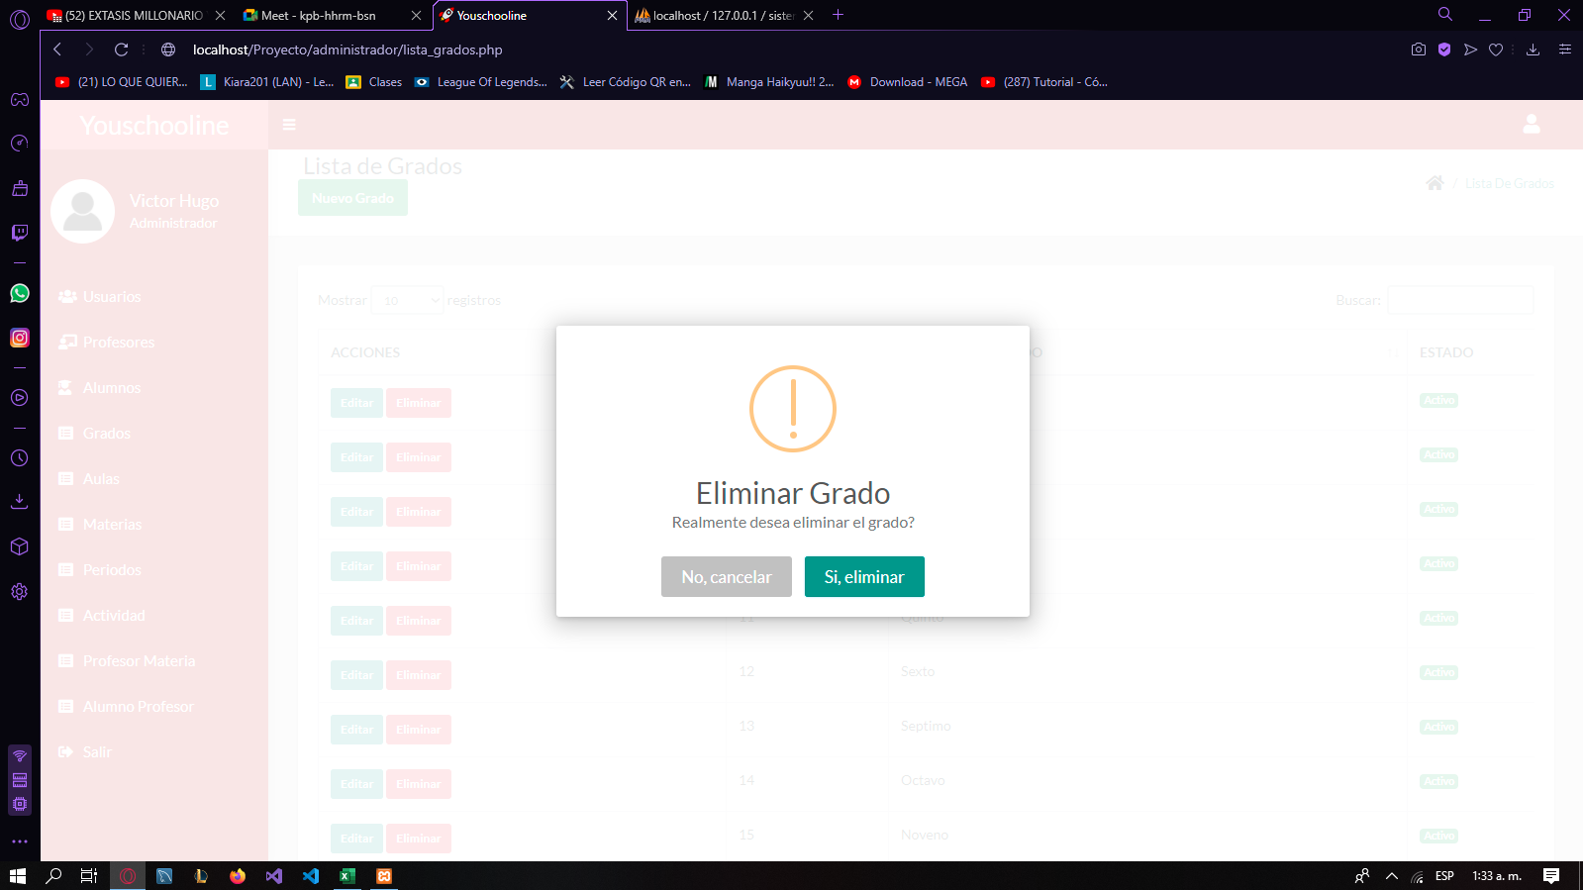 | 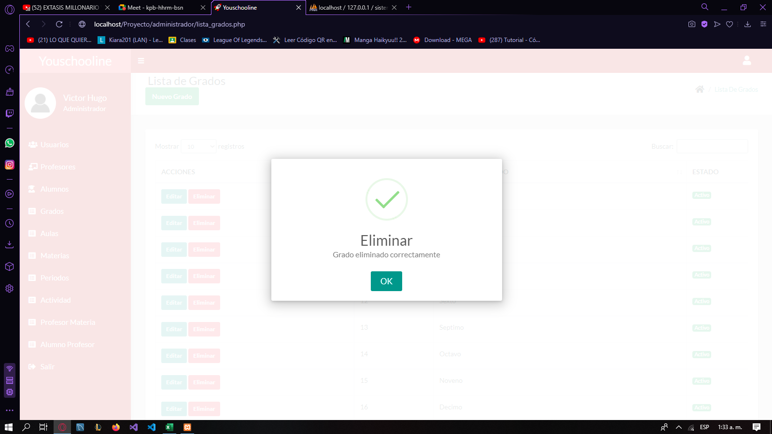
2 | CP_GRA_REG002 | ver datos |  | 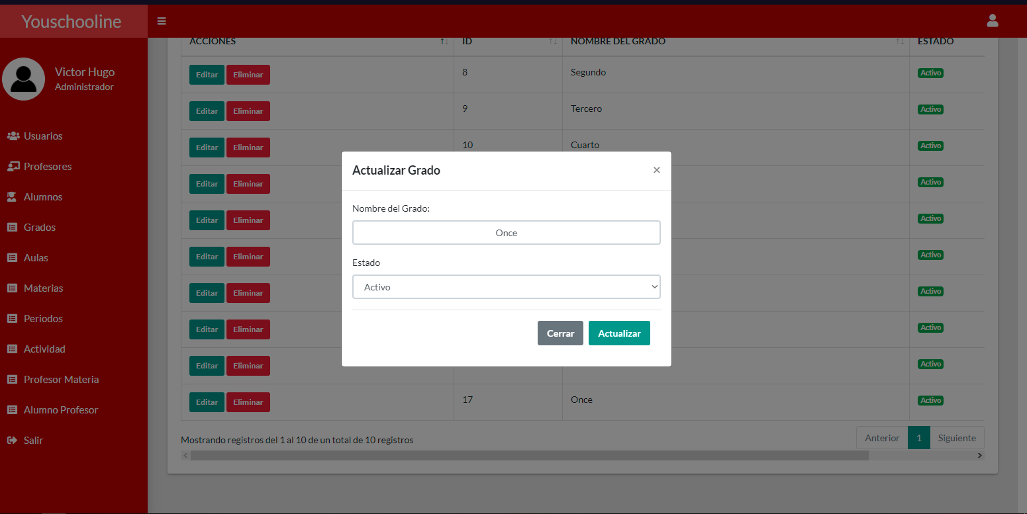 | 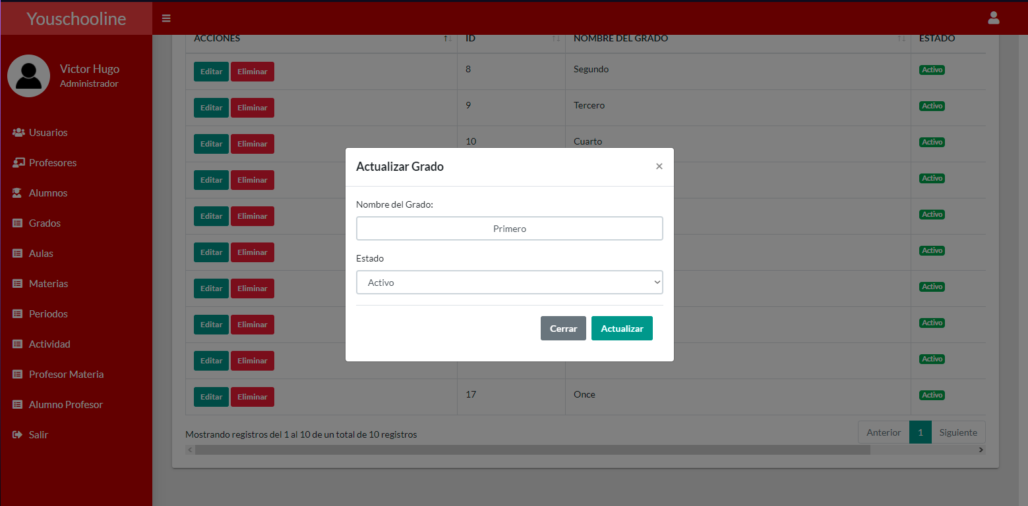 | 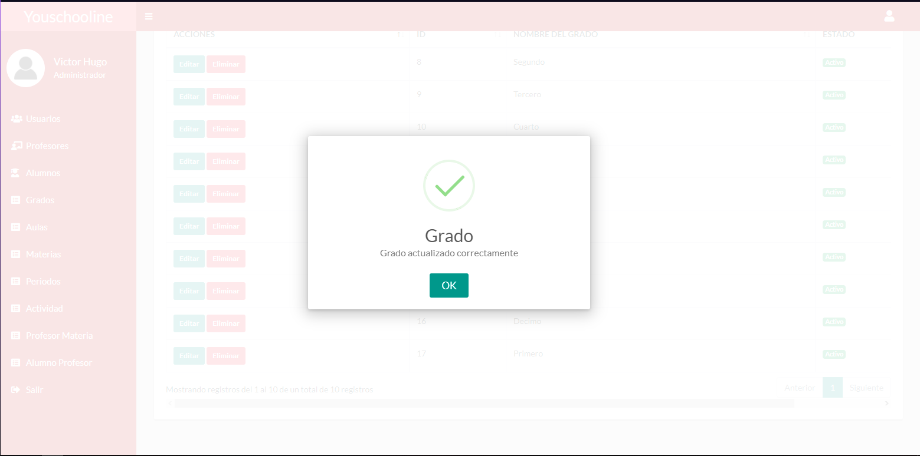
3 | CP_GRA_REG003 | ver datos |  | 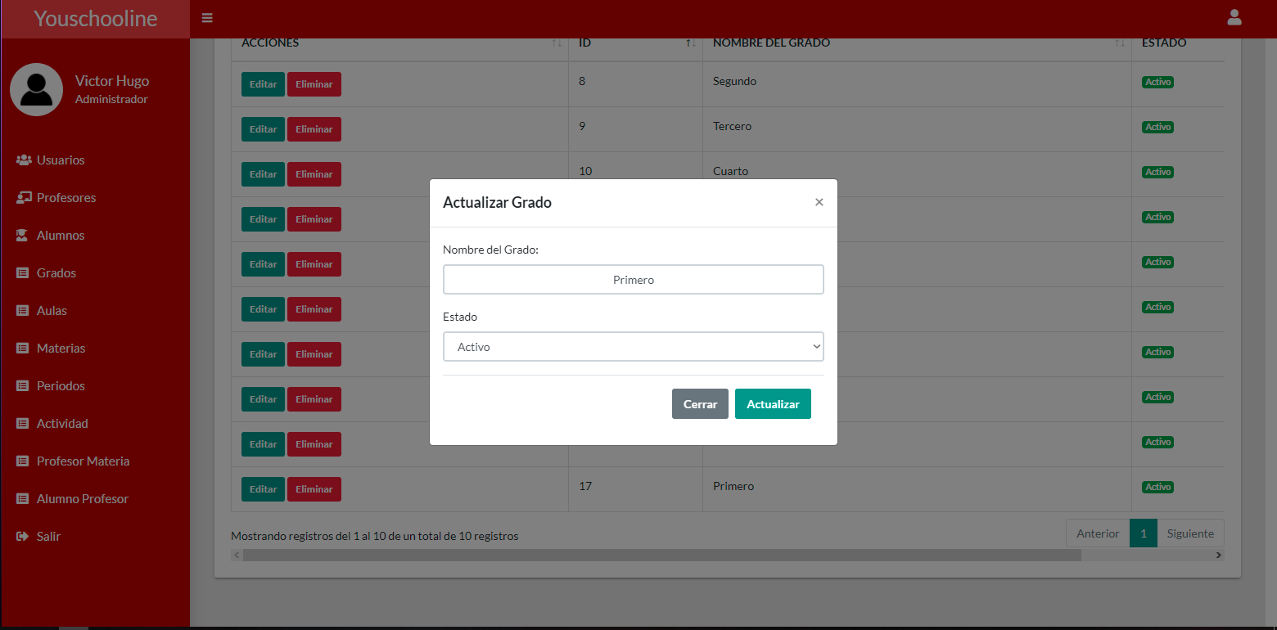 |  | 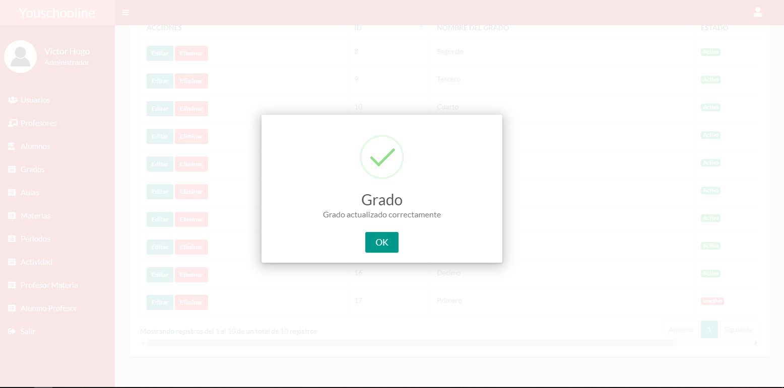
4 | CP_GRA_REG004 | ver datos |  | 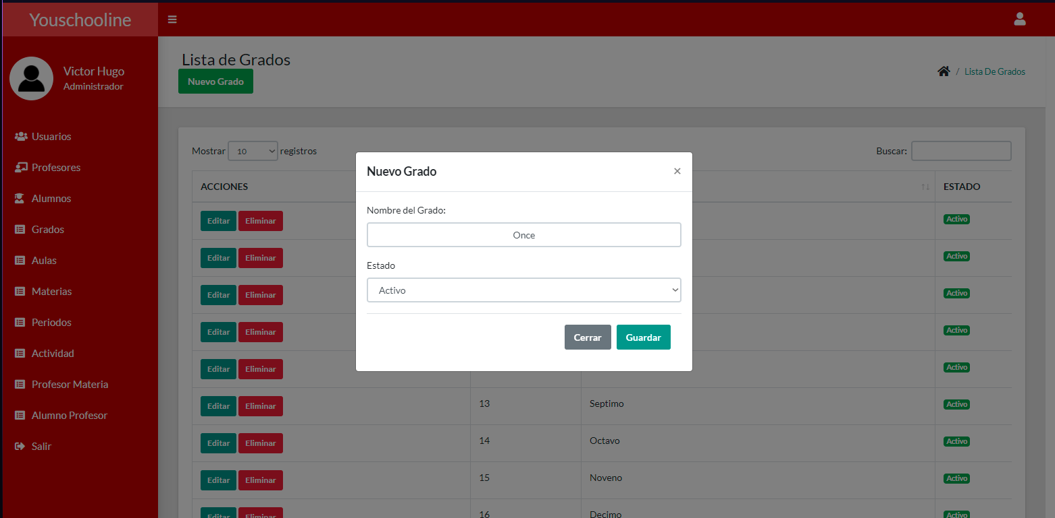 | 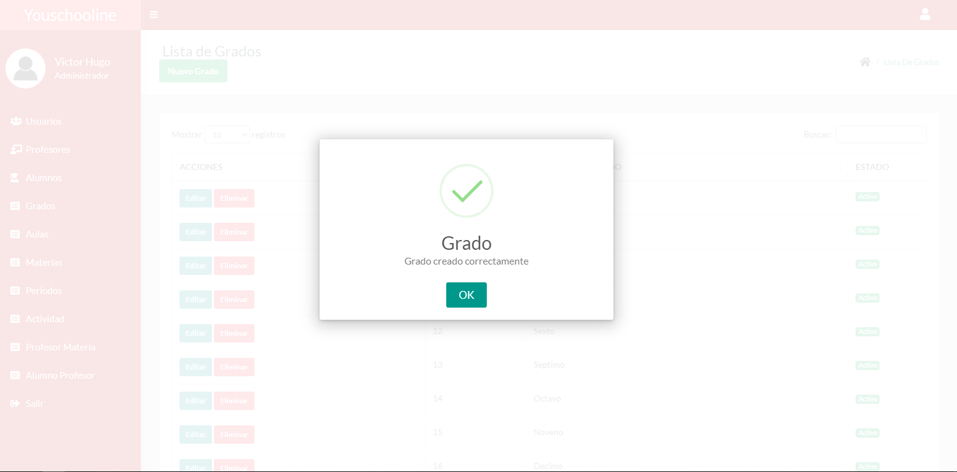

EVIDENCIA ACT
evento | nombre del identificador | revisar | evidencia 1 | evidencia 2 | evidencia 3
1 | CP_Mod_Reg001 | Ver datos | 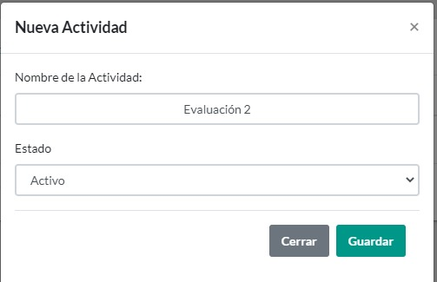 | 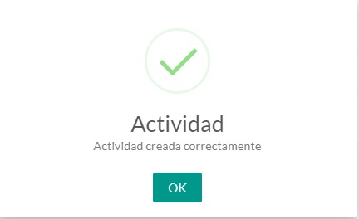
2 | CP_Mod_Reg002 | Ver datos | 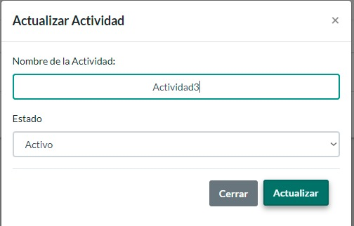 | 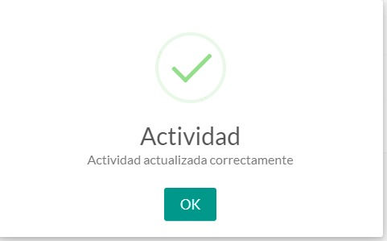
3 | CP_Mod_Reg003 | Ver datos | 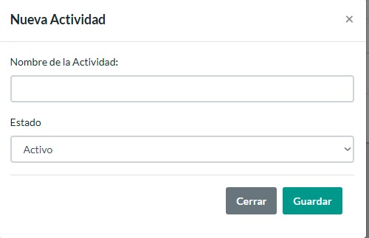 | 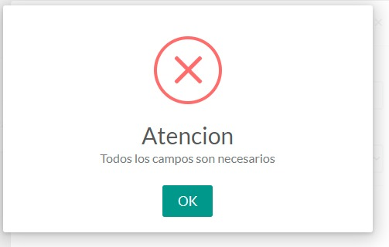

EVIDENCIA PRDO
evento | nombre del identificador | revisar | evidencia 1 | evidencia 2 | evidencia 3
1 | PRO_Prd_001 | Ver datos | 
2 | PRO_Prd_002 | Ver datos | 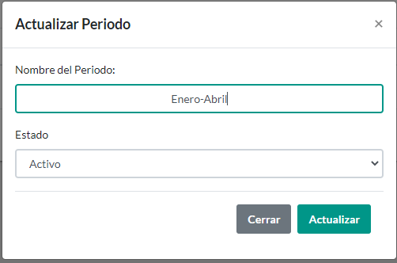 | 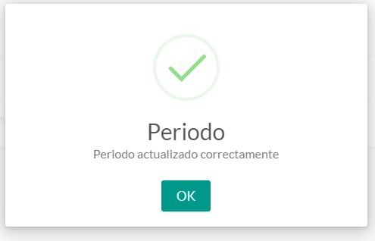
3 | PRO_Prd_003 | Ver datos

Evidencias Aula
EVENTO | NOMBRE DEL IDENTIFICADOR | REVISAR | EVIDENCIA1 | EVIDENCIA2 | EVIDENCIA3 | EVIDENCIA3
1 | CP_USU_REG001 | ver datos | 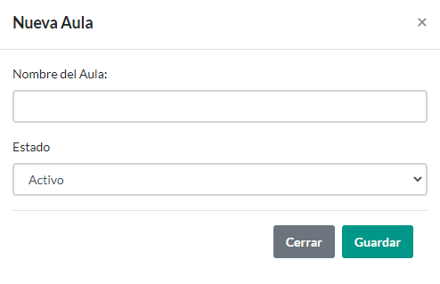
2 | CP_USU_REG002 | ver datos | 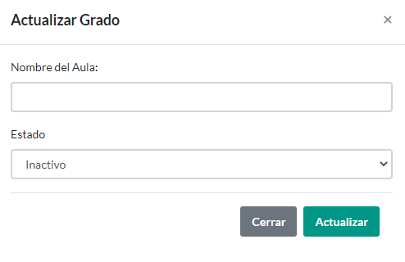
3 | CP_USU_REG003 | ver datos | 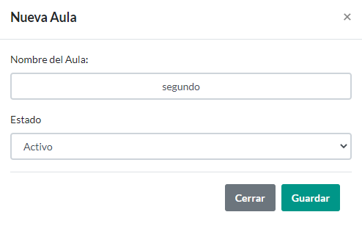 | 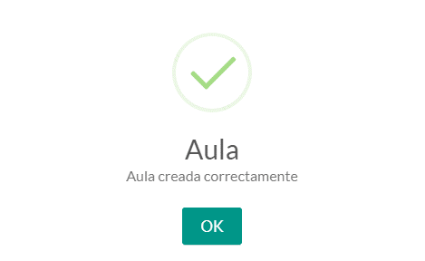
4 | CP_USU_REG004 | ver datos | 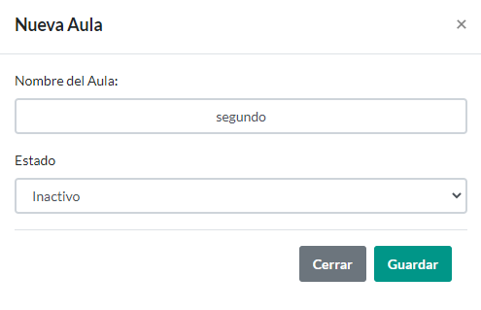 |  |  | R
5 | CP_USU_REG005 | ver datos | 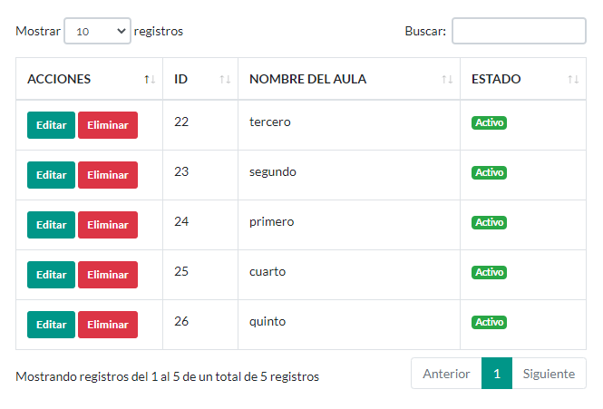 | 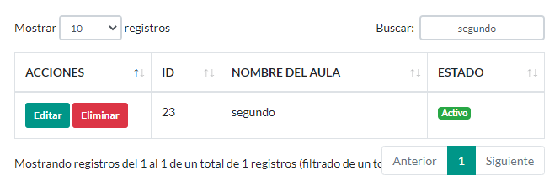 | 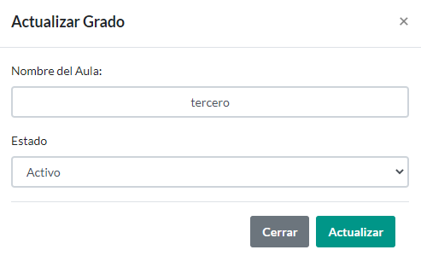 | 
6 | CP_USU_REG006 | ver datos |  |  | 

Evidencia Materias
EVENTO | NOMBRE DEL IDENTIFICADOR | REVISAR | EVIDENCIA1 | EVIDENCIA2 | EVIDENCIA3 | EVIDENCIA3
1 | CP_USU_REG001 | Datos | 
2 | CP_USU_REG002 | Datos | 
3 | CP_USU_REG003 | Datos |  | 
4 | CP_USU_REG004 | Datos | 
5 | CP_USU_REG005 | Datos |  |  |  | 
6 | CP_USU_REG006 | Datos |  |  |  | 

